jQueryオブジェクト
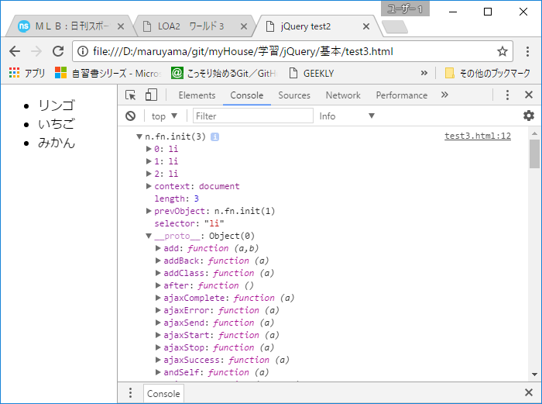
ｊQueryオブジェクトとは、選択した要素一式を配列の形で含んでいて、かつ、ｊQueryの機能となる
メソッド（関数）を備えたオブジェクトのことである。

 | <!DOCTYPE html> <html lang="ja"> <head> <meta charset="UTF-8" /> <title>jQuery test3</title> <script src="http://code.jquery.com/jquery-1.12.4.min.js" ></script> <script> jQuery(function($){ var li = $("li"); console.log(li); }); </script> </head> <body> <ul> <li>リンゴ</li> <li>いちご</li> <li>みかん</li> </ul> </body> </html>

 | セレクタで、3つのli要素を選択し、それをコンソールに出力した結果を、chromeのF12キー
 | による開発環境で確認すると、以下の内容が出力される。

